香港
 | ACPLHK | ACPL
C/A HKD | 197,546 | 63,058
Fixed deposit | - | 970,000
Cash balance | 197,546 | 1,033,058 | 1,230,604

Feb payroll | 286,900 | 533,000
Feb expense | 180,000 | 108,000
Total expense in Feb | 466,900 | 641,000

surplus/(Deficit) | (269,354) | 392,058
Proposed transfer | 300,000 | (300,000)
Cash balance after transfer | 30,646 | 92,058

C/A HKD | 35,858 | 86,961
HSBC MMF RMB | 7,201,433
IBKR
Cash balance | 35,858 | 86,961 | 122,819

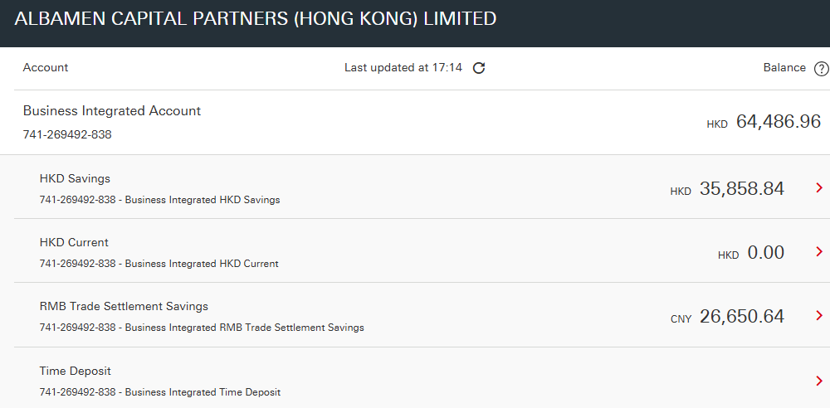
Mar payroll | 286,900 | 533,000
Mar bonus | 300,000 | 453,000
Mar expense claim | 528 | 10,000
Guardian Property | 18,321
Rent | 100,000
IQ EQ | 15,600
SFC | 4,380
Lyreco |  | 236
HKT |  | 1,566
Shunfeng |  | 1,000
Tricor | 11,217 | 14,736
Cleaning |  | 3,000
Electric | 1,000
areo - boardroom | 5,040
areo - patrick wong cpa | 13,000

Total expense in Mar | 755,986 | 1,016,538

surplus/(Deficit) | (720,128) | (929,577)
Proposed transfer IBKR | 1,800,000 | -
Transfer from ACPLHK to ACPL | (1,000,000) | 1,000,000
Cash balance after transfer | 79,872 | 70,423

AUD balance | 20,000
Huw | 11,838
surplus/(Deficit) | 8,163 | -

Ending balance Mar 2025 | 7,851,160

Actual Ending balance Mar 2025 | 7,836,739
Ending balance Mar 2025 in HKD | 109,272 | 56,822

Apr payroll | 286,900 | 533,000
Apr expense claim | 528 | 10,000
Guardian Property | 18,321
Rent | 100,000
IQ EQ | 15,600
SFC | 4,380
Lyreco |  | 236
HKT |  | 1,566
Shunfeng |  | 1,000
Tricor | 11,217 | 14,736
Cleaning |  | 3,000
Electric | 1,000
PwC | 138,000
Buffer | 50,000 | 50,000
medical insurance | 609,459

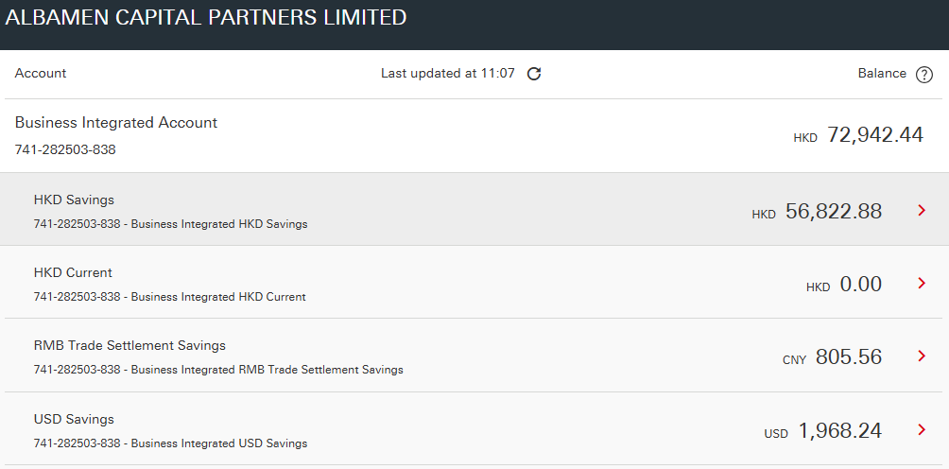
Total expense in Apr | 1,235,405 | 613,538 | 1,848,943

FX of RMB into HKD | 1,890,000
Transfer from ACPLHK to ACPL | (600,000) | 600,000

Deficit in HKD | 163,867 | 43,284

 | 2,008,962 | 56,349

Mar payroll | 390,600 | 431,500
Mar expense claim
Guardian Property | 18,321
Rent | 116,750
IQ EQ | 15,600
Fujifilm | 1,649
Cleaning |  | 3,000
Sun Hing | 317,093
Sun Hing |  | 292,074
Sun Hing |  | 29,451

 | 860,013 | 756,025
 |  |  |  |  |  |  |  |  |  |  | 2025-05-26
deficit | 1,148,949 | (699,676)
 | (750,000) | 750,000
cash balance 5/26/2025 | 398,949 | 50,324

HKD balance at HSBC 5/26/2025 | 403,163 | 46,973

May payroll | 390,600 | 431,500
May expense claim | 27,673 | 14,290
Guardian Property | 18,321
Rent | 100,000
IQ EQ Apr - May | 31,200
Fujifilm | 3,038
Cleaning |  | 3,000
Master Concept | 33,386 | 190,544
Tricor Feb - Mar | 22,357 | 29,376
Sun Hing office package | 57,837
PwC | 138,000 | 138,000
公证费 | 6,430

 | 828,842 | 806,710

deficit | (425,679) | (759,737)
transfer from IBKR | 1,250,000
transfer from ACPLHK to ACPL | (780,000) | 780,000
cash balance 5/31/2025 | 44,321 | 20,263

AUD payment in May | 16,380
AUD balance 5/26/2025 | 12,461
Deficit | (3,919)

cash balance 5/31/2025 | 75,818 | 17,931

Jun payroll | 314,651 | 431,500
Jun expense claim | 8,558 | 14,290
Guardian Property | 18,321 | -
Rent | 100,000
IQ EQ Apr & Jun | 31,200
Fujifilm | 3,468
Cleaning |  | 3,000
Master Concept | - | -
Tricor Apr | 11,200 | 14,700
Sun Hing office package | -
PwC | 68,000 | -
Jobs DB - job ad posting fee | - | 300
公证费 | - | 7,070

 | 555,398 | 470,860
 | 479,580 | 452,929 | 1,050,000.00 | 117,491.31

AUD payment for May & Jun service | 22,491
AUD balance 6/26/2025 | 1,068
Deficit | (21,423)

USD payment
KWM invoice - ACPLNE |  | 24,000
USD balance 6/30/2025 |  | -
Deficit |  | (36,072)

cash balance 6/30/2025 | 176,989 | 47,925

transfer from IBKR and MPF refund | 653,220 | - | per screenshot

HSBC HKD balance | 809,736 | 33,696
Jul payroll | 330,112 | 329,000
Jul expense claim | 19,960 | 1,276
Guardian Property | 18,321 | -
Rent & Rates | 117,250 | -
IQ EQ Jul | 15,600 | -
Fujifilm | 1,672 | -
Cleaning | - | 3,000
Tricor Jun | 10,710 | 14,100
Sun Hing - travel insurance | 3,183 | 4,825
PwC | 68,000 | 99,000 | 61,880.00 | 90,090.00
BoardRoom - New Energy Com Sec | - | 43,996 | (125,129.94)
Grandall Zimmern - attestatiion | - | 7,070

 | 584,808 | 502,267
(Deficit)/Surplus | 224,928 | (468,571) | (465,242.09)
Proposed transfer |  | 500,000
Balance |  | 31,429

USD payment
Maples invocie - Cayman Entities |  | (1,548)
KWM invoice - ACPLNE |  | (24,000)
USD balance 6/30/2025 |  | 1,969
Proposed transfer |  | 24,000
Balanace |  | 421

RMB | 2766567.8 | 1 | 2,766,567.80
HKD | 843431.79 | 0.91 | 767,522.93
AUD | 23,581 | 4.71 | 105,514.17
 |  |  | 3,639,604.90 | 1,083,788.51 | 2,555,816.39
 | 688926.43 |  | 1,183,094
 | 1,383,941.77 |  | 2,456,510.74

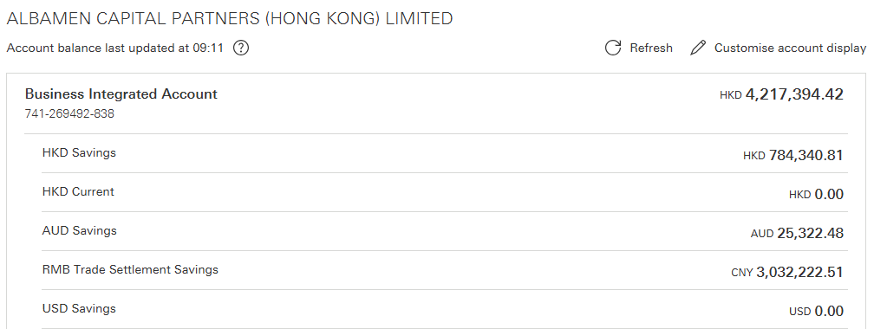
Jul 31 2025 cash balance | 784,340 | 24,649

Aug payroll | 328,169 | 329,000
Aug expense claim | 20,000 | 10,000
Guardian Property | 18,321 | -
Rent & Rates | 100,000 | -
IQ EQ Jul | 15,600 | -
Fujifilm | 1,691 | -
Cleaning | - | 3,000
Master Concept | 85,221 | 14,646 | 90,879
Tricor Jun | 10,710 | 14,100
RS, SE audit fee |  | 25,200
HKT |  | 1,566
SF Express |  | 408

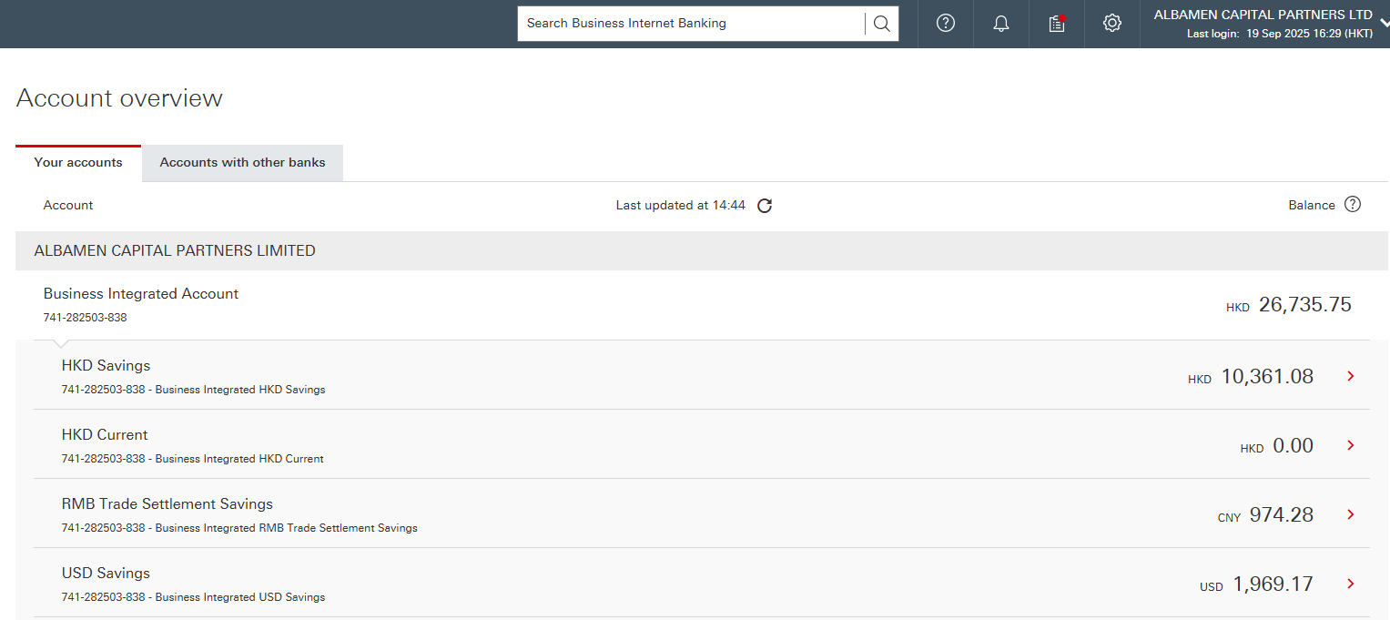
 | 579,712 | 397,920
AUD payment for Jul & Aug service | -
 | 530,274 | 363,985

Sep payroll | 320,732 | 329,000
Sep expense claim | 60,942 | 65,404
Guardian Property | 18,321 | -
Rent & Rates | 100,000 | -
IQ EQ Sep | 15,600 | -
Fujifilm | 2,237 | -
Cleaning | - | 3,000
Master Concept - MS Lic Add on | 9,068 | 800
Tricor Jul | 17,200 | 14,700
SEAL Consultancy Aug | - | 40,000
SEAL Consultancy Sept | - | 80,000
BR Fees 2025-26 | 2,200 | 2,200
Maples invocie - Cayman Entities |  | 12,072
SF Express |  | 497
HKT |  | 1,566
bank charges |  | 209
180K buffer to prevent bank charges |  | 180,000

 | 546,300 | 729,448
AUD payment for Jul and Aug service
 | 499,864.88 | 667,445.06

Oct payroll | 211,400 | 329,000
SEAL | - | 80,000
Oct expense claim | 150,000 | 1,276
Guardian Property | 18,321 | -
Rent & Rates | 117,250 | -
IQ EQ Jul | 15,600 | -
Fujifilm | 1,672 | -
Cleaning | - | 3,000
Master Concept |  | -
Tricor | 11,200 | 14,700
SF Express |  | 497
HKT |  | 1,566
Bank charges | - | 300

 | 525,443 | 430,339
AUD payment for May & Jun service | 11,246

 | 3,251,528.00 | 65,292.00

Nov payroll | 211,400 | 329,000
Colin LSP | 78,082
SEAL | - | 80,000
Nov expense claim | 100,000 | -
Guardian Property | 18,321 | -
Rent & Rates Nov | 100,000 | -
IQ EQ Nov | 15,600 | -
Fujifilm | 2,000 | -
Cleaning | - | 3,000
Master Concept |  | -
Tricor Sept | 11,200 | 14,700
SF Express |  | 497
HKT |  | 1,566
Bank charges | - | 300

 | 536,603 | 429,063

ACPLHK to ACPL | (400,000) | 400,000

Dec payroll | 211,400 | 329,000
SEAL | - | 80,000
Dec expense claim | 100,000 | 50,000
Guardian Property | 18,321 | -
Rent & Rates | 100,000 | - |  | Vendor | Description | Curr | Amount | FX | HKD
IQ EQ Dec | 15,600 | - |  | Maples | Cayman Com Sec Fees 2026 | USD | 3,700.00 | 7.79 | 28,815.08 | 2025-12-31
Fujifilm | 1,672 | - | 239 | Maples | Cayman Fund Com Sec Fees 2026 | USD | 9,215.81 | 7.79 | 71,771.44 | 2025-12-31
Cleaning | - | 3,000
Master Concept | 150,000 | - |  |  | Backup storage -2026 | HKD | 100,000.00 | 1.00 | 100,000.00 | 2025-06-01
Tricor Oct & Nov | 22,400 | 29,400 | 14700 | Sun Hing | Medical 2026 ? | HKD | 640,000.00 | 1.00 | 640,000.00 | 2026-04-01
SF Express |  | 497 |  | BoardRoom | Com Sec Fees 2026 for Rising Son | HKD | 19,405.00 | 1.00 | 19,405.00 | 2026-01-01
HKT |  | 1,566 |  | BoardRoom | Com Sec Fees 2026 for Sustainable Energy | HKD | 19,405.00 | 1.00 | 19,405.00 | 2026-01-01
Bank charges | - | 300 |  | Audit | Rising Son 2025 Audit Fee | HKD | 13,000.00 | 1.00 | 13,000.00 | 2026-06-01
 |  |  |  | Audit | Sustainable Energy 2025 Audit Fee | HKD | 12,000.00 | 1.00 | 12,000.00 | 2026-06-01
 | 619,393 | 493,763 |  | BoardRoom | AREO De-registration Fees | HKD | 200,000.00 | 1.00 | 200,000.00 | 2026-06-01
Wiz Advisory | 300,000 |  |  | ACPL | Return funds to Emily | USD | 25,100.00 | 7.79 | 195,475.29 | 2025-12-31
Budget for other entities | 789,982 |  |  | BoardRoom | Com Sec Fees 2026 for ACPLNE | HKD | 19,405.00 | 1.00 | 19,405.00
Total cash outflow | 1,709,375 |  |  |  |  |  |  |  | 1,319,276.81

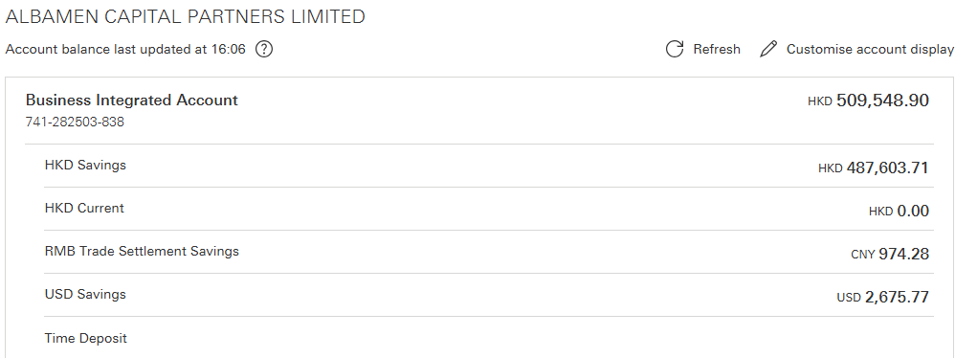
Jan payroll | 271,400 | 329,000
SEAL | - | 80,000
Jan expense claim | 20,000 | 20,000 |  |  |  | USD | 7.79
Boardroom | 16,000 | 16,000
Guardian Property | 18,321 | - |  |  |  | AUD | 5.10
Rent & Rates | 117,250 | - |  |  |  | HKD | 1.00
IQ EQ Jan | 15,600 | -
Fujifilm | 1,672 | -
Cleaning | - | 3,000
Tricor Dec | 11,200 | 14,700
SF Express |  | 497
HKT |  | 1,566
Bank charges | - | 300

 | 471,443 | 465,063
Wiz | 50,000
Budget for other entities | 565,063

Total cash outflow | 1,086,506

Feb payroll | 211,400 | 329,000
SEAL | - | 80,000
Feb expense claim | - | -
Guardian Property | 18,321 | -
Rent & Rates | 100,000 | -
IQ EQ Feb | 15,600 | -
Fujifilm | 1,574 | -
Cleaning | - | 3,000
Vertex Technology -Microsoft license | 950 | -
Tricor Jan | 11,200 | 14,700
SF Express |  | 156
HKT |  | 1,566
SFC application fee | 9,480
SFC annual fee | 25,510
Bank charges | 361 | 409

 | 394,396 | 428,831

Wiz | 50,000
Budget for other entities | 400,000
Total cash outflow | 844,396

